小集団活動報告書
 |  |  |  |  |  |  |  | 作成日： | 2025-05-21
25 |  | 小集団活動成果報告書 | リーダー |  | メンバー |  |  | 部署 |  | 承認 | 作成 | 改訂履歴
 |  |  | ・近藤 |  | ・石原 | ・鈴木 |  | 設計開発 |  | 清水 | 近藤 | 1 | 2017-12-26 | フォーム新規作成 | 野田
 |  |  |  |  | ・前田 | ・大野 |  |  |  |  |  | 2 | 2018-01-26 | フォームデザイン変更 | 野田
 |  |  | ・清水 |  | ・杉山 | ・下平 |  |  |  |  |  | 3 | 2018-03-26 | セル書式修正 | 野田
 |  |  |  |  | ・小泉 |  |  |  |  |  |  | 4 | 2020-05-13 | デザイン修正 | 服部
 | テーマ |  |  | 改善内容 |  |  |  |  |  |  |  | 5 | 2021-10-14 | デザイン修正 P-FMEA＆QC改定欄追加 | 服部

マッピング速度
従来の3倍!
 |  |  | ・ | NGマッピング作業補助用アプリを開発した。
 | NGマッピング 支援ツールの開発 |  |  | ➀NGマップの表示向きを回転でき、出荷検査図が反転していても作業が容易
 |  |  |  | ➁表に記載のないNG項目を多数追加し、作業者の戸惑いによるタイムロスをゼロ化
 |  |  |  | ③NG位置をデータとして保持しており、精細なNGマップを出力可能
 | 選定理由 |  |  | ④出荷検査図1枚ごと、または任意にNG記入ページを保存、切替可能
 |  |  |  | 出荷検査図とマップ上のマーカーの比較が容易で、NG登録忘れや多重登録を防止 |  |  |  |  |  |  |  | 作成のポイント
品番・日付・検査時間帯の選択
 |  |  |  | ⑤NG数と種類、番地を集計し、自動で集計用Excelを出力するため集計不要 |  |  |  |  |  |  |  | ・ | 文章はセルに直接入力する。
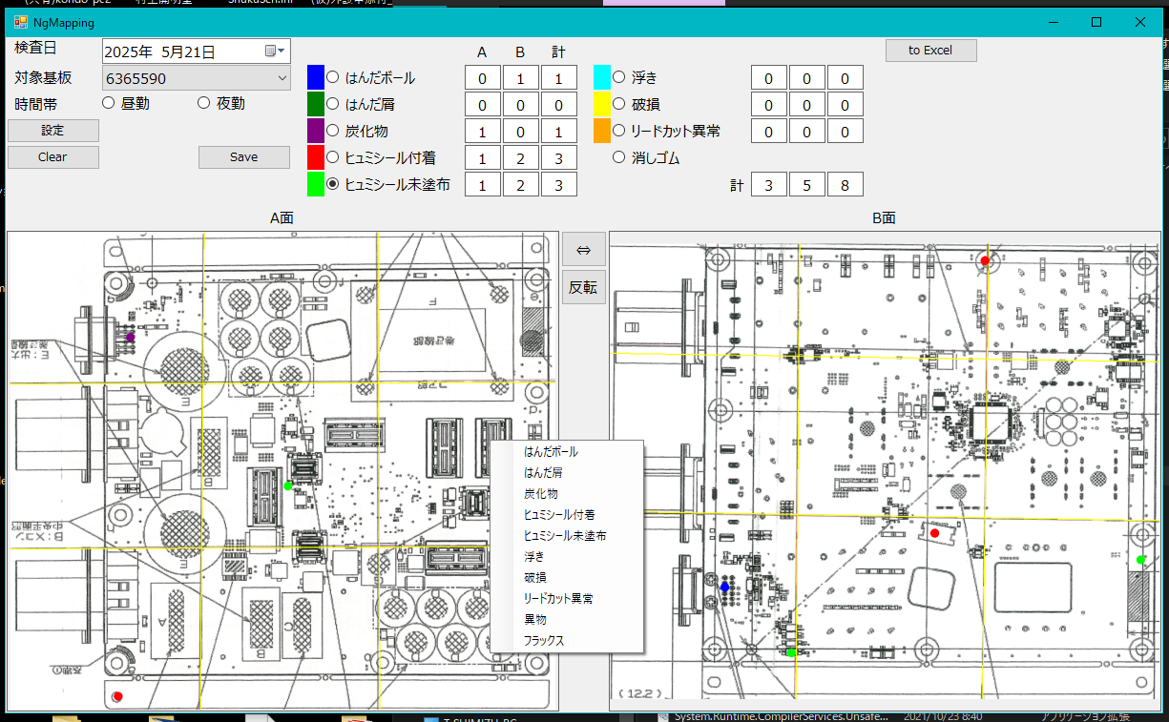
自動Excel出力
 | NGマッピング作業の効率化および集計データ活用のため |  |  |  |  |  |  |  |  |  |  | ・ | 写真貼り付けの際は、データサイズを出来るだけ小さくする。
 |  |  |  |  |  |  |  |  |  |  |  | ・ | 写真の大きさはセルの升目を参考にするときれいに揃えられます。
各番地のＮG数合計
基板のシリアルQRコード
 | 現状把握
選択中のNG項目
マップの上下反転、左右入れ替え
オプションのNG項目を表示
出荷検査に使用可能
タッチパネルPCの併用で
・ | 出荷検査表から品番、検査日時、NG種類、発生箇所の番地を集計する。
・ | 1日におよそ3400箇所のNG部を集計し、Excelシートに記入している。
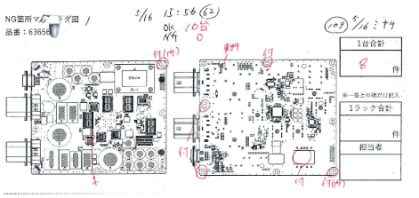
[集計元の出荷検査図 (1枚)]

NGマッピング作業の
廃止が可能

 |  |  |  | 成果の確認 |  |  |  | 歯止め

・出荷図検査図が上下逆向きで見にくい
・表に記載のないNG項目が頻出し、分類に迷う。
未分類のNGは作業者により分類がまちまち。
・番地の区切り線上にNG頻出箇所があるため、
作業者によってNGの番地が異なる。
・NG内容と位置を紙上に大量に記入しており、マッピング図が
カウント用の字で埋め尽くされ、集計が困難。
➡作業者の負担、戸惑いが多く、タイムロスが発生
➡NG位置、数量、種類などデータが不正確
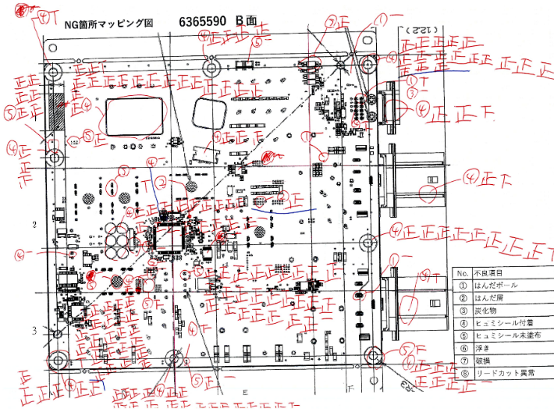
・NGマッピング作業そのものの廃止
・出荷検査時の効率がXX倍
・正確なNGデータの提供が可能になった
⇒当日のデータと照らし合わせ、NG原因の
推測が可能。

管理者および作業者の意見を汲み取り
アプリの使用感を向上させる

 |  |  | P-FMEA / QC工程表 への影響 |  |  |  | 改定 ： 要 ・ 否
[NGマッピング図]

No入力説明
 |  |  |  |  |  |  | 作成日： | 2021//
 | 小集団活動報告書 | リーダー |  | メンバー |  |  | 部署 |  | 承認 | 作成 | 改訂履歴
 |  | ・ |  | ・ | ・ |  |  |  |  |  | 1 | 2017-12-26 | フォーム新規作成 | 野田
 |  |  |  | ・ | ・ |  |  |  |  |  | 2 | 2018-01-26 | フォームデザイン変更 | 野田
 |  |  |  | ・ | ・ |  |  |  |  |  | 3 | 2018-03-26 | セル書式修正 | 野田
 |  |  |  |  |  |  |  |  |  |  | 4 | 2020-05-13 | デザイン修正 | 服部
テーマ |  |  | 改善内容 |  |  |  |  |  |  |  | 5 | 2021-10-14 | デザイン修正 P-FMEA＆QC改定欄追加 | 服部

選定理由
 |  |  |  |  |  |  |  |  |  |  | 作成のポイント
 |  |  |  |  |  |  |  |  |  |  | ・ | 文章はセルに直接入力する。
別紙「小集団活動新メンバー編成表」の
各自のNoを入力して下さい
 |  |  |  |  |  |  |  |  |  |  | ・ | 写真貼り付けの際は、データサイズを出来るだけ小さくする。
 |  |  |  |  |  |  |  |  |  |  | ・ | 写真の大きさはセルの升目を参考にするときれいに揃えられます。

現状把握

 |  |  | 成果の確認 |  |  |  | 歯止め

当改善が P-FMEA / QC工程表 へ影響が
ある場合は改定を行う（ 要 ）に〇を付ける

 |  | P-FMEA / QC工程表 への影響 |  |  |  | 改定 ： 要 ・ 否

